2DO TRIM 2026
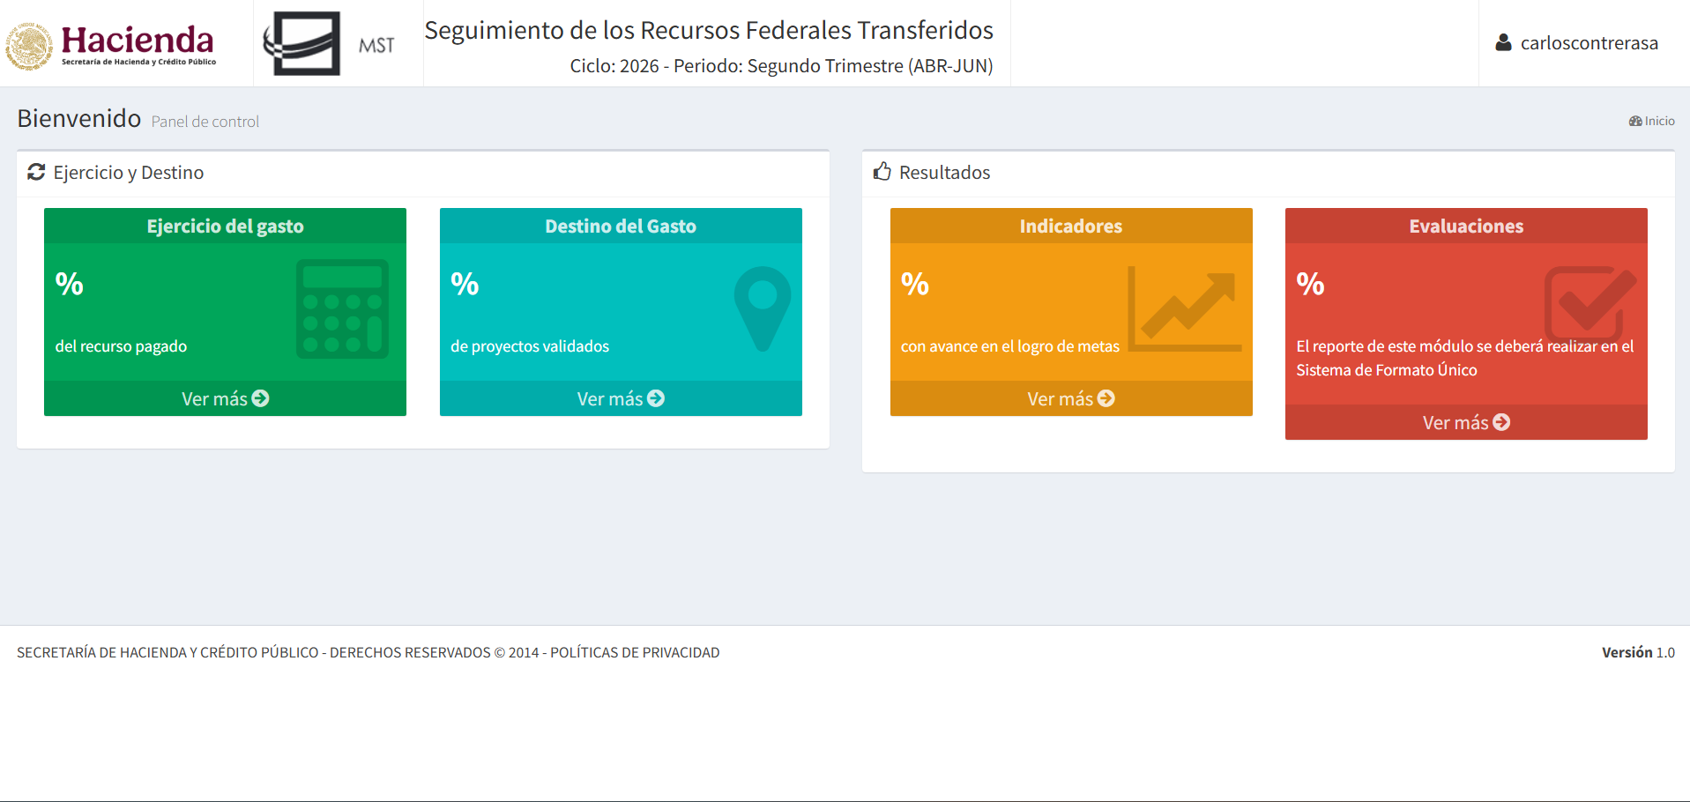
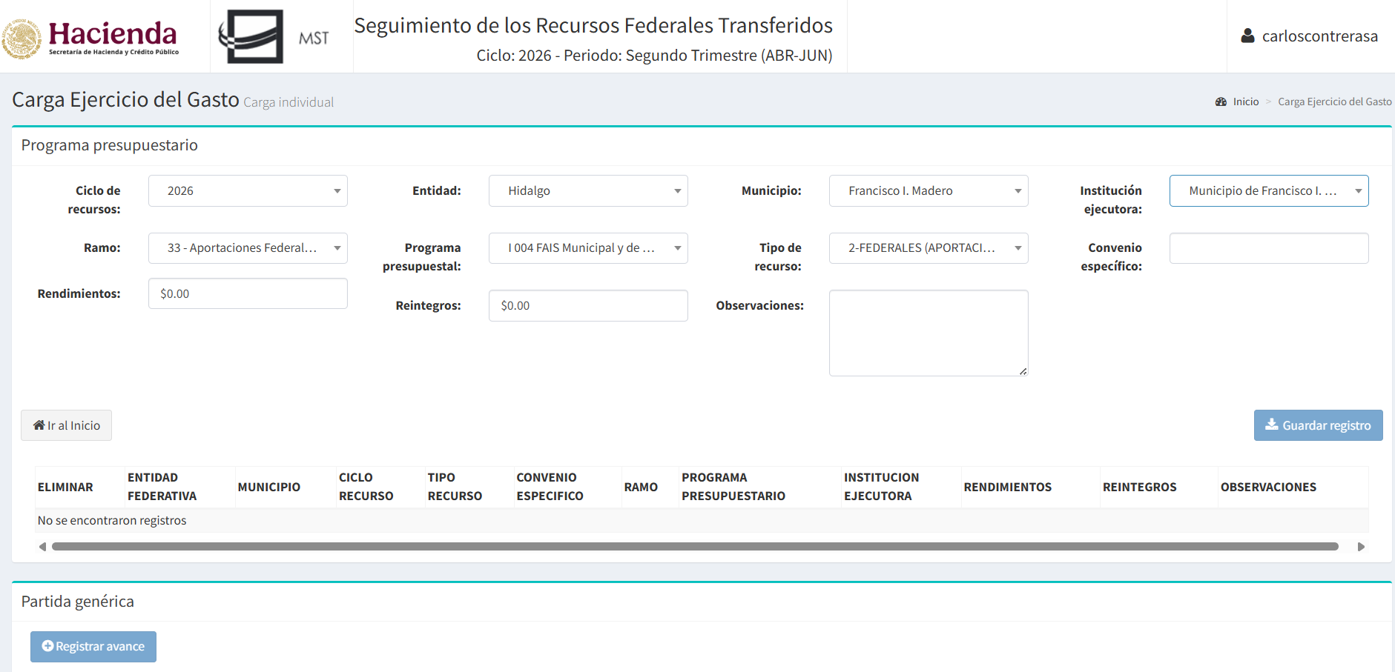
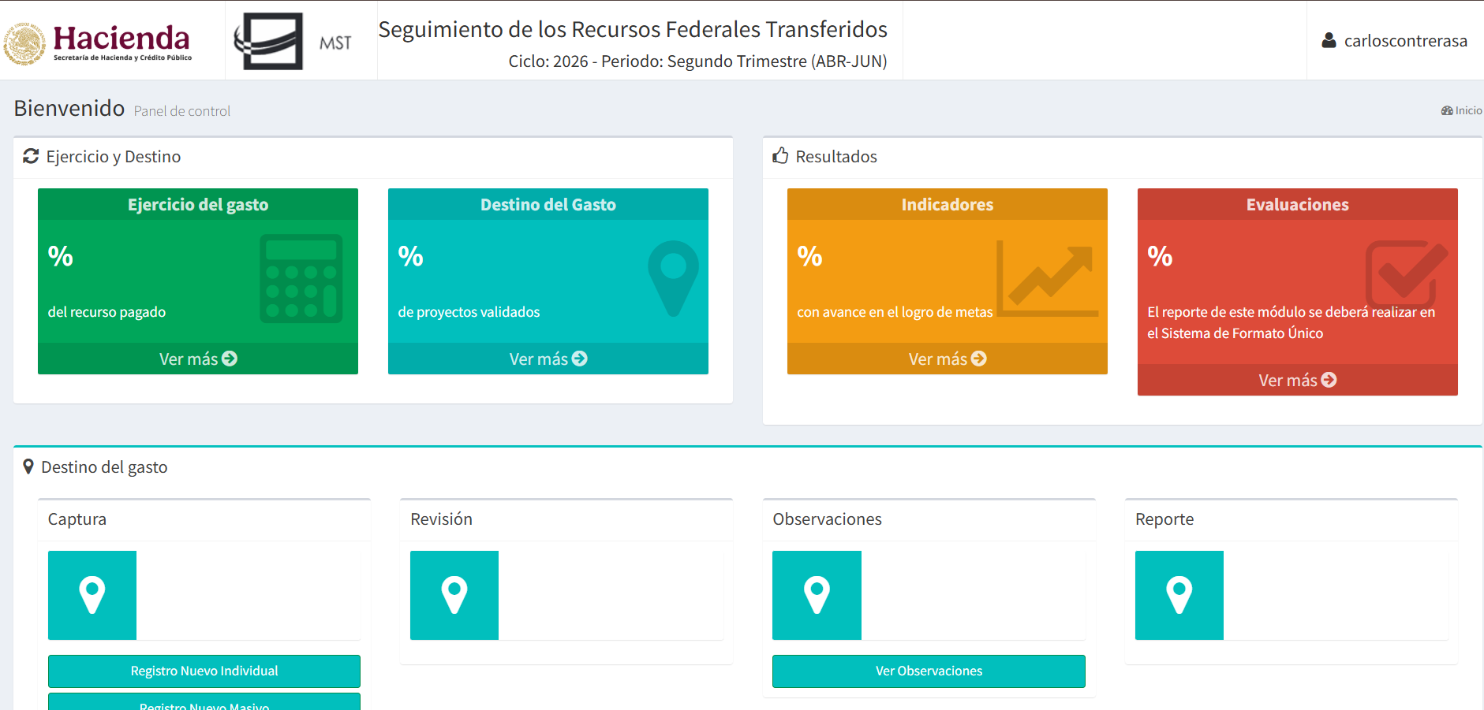
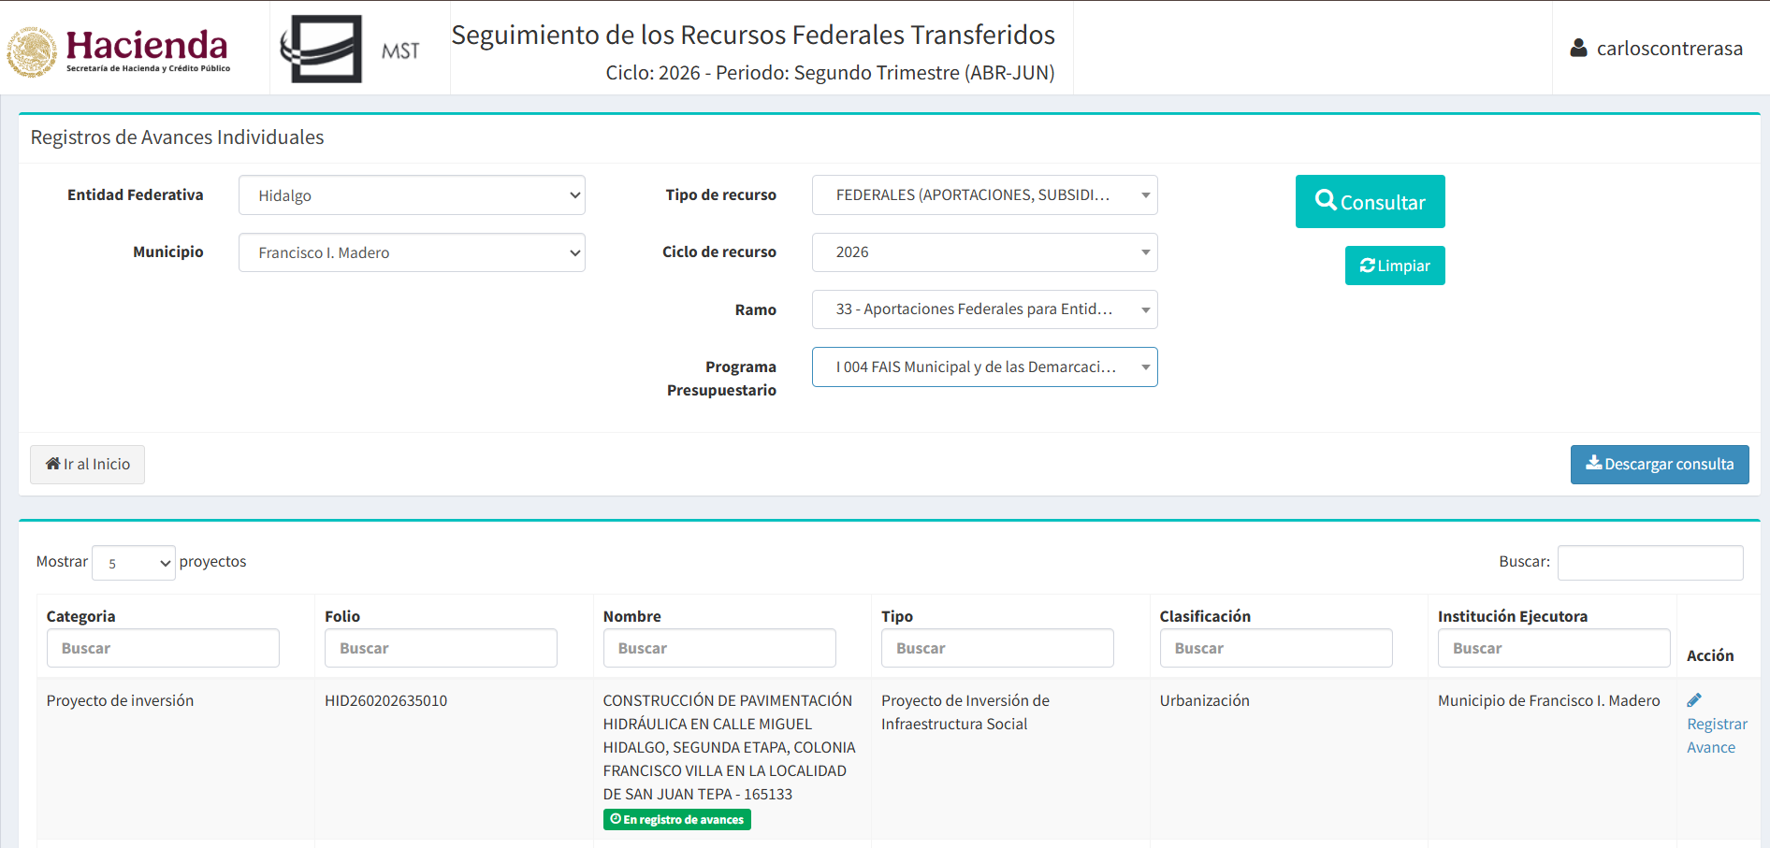
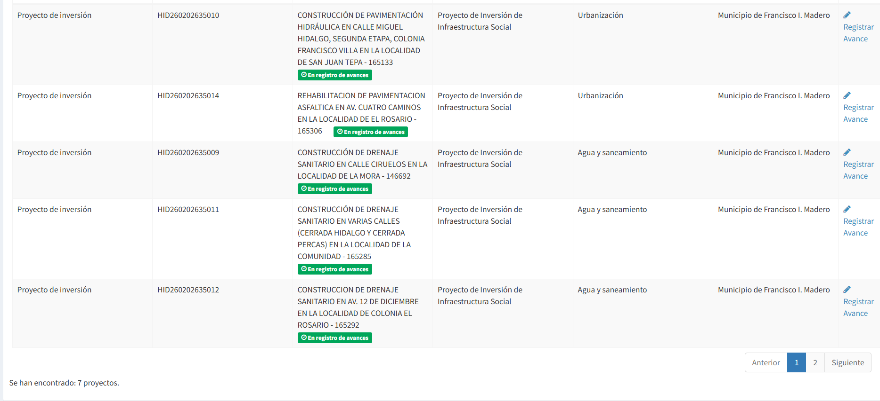

MUNICIPIO DE FRANCISCO I. MADERO, HIDALGO
MONTOS QUE RECIBEN, OBRAS Y ACCIONES A REALIZAR CON EL FAIS
DEL 01 DE ENERO AL 30 DE JUNIO DE 2026

Lineamientos para dar a conocer los montos que reciban, las obras y acciones a realizar, el costo de cada una, su ubicación, metas y beneficiarios

MONTO QUE RECIBAN DEL FAISM: $ 18,217,784.00

OBRA O ACCIÓN A REALIZAR | COSTO | UBICACIÓN |  |  | METAS | BENEFICIARIOS
 |  | ENTIDAD | MUNICIPIO | LOCALIDAD
CONSTRUCCIÓN DE DRENAJE SANITARIO EN CALLE INOCENCIO ANGELES EN LA LOCALIDAD DE EMILIANO ZAPATA | $368,163.46 | HIDALGO | FRANCISCO I MADERO | EMILIANO ZAPATA | 214.76 M | 22
CONSTRUCCIÓN DE DRENAJE SANITARIO EN VARIAS CALLES (CERRADA HIDALGO Y CERRADA PERCAS) EN LA LOCALIDAD DE LA COMUNIDAD | $245,315.43 | HIDALGO | FRANCISCO I MADERO | LA COMUNIDAD | 129 M | 25
CONSTRUCCION DE DRENAJE SANITARIO EN AV. 12 DE DICIEMBRE EN LA LOCALIDAD DE COLONIA EL ROSARIO | $1,852,762.72 | HIDALGO | FRANCISCO I MADERO | EL ROSARIO | 306.3 M | 60
CONSTRUCCION DE DRENAJE SANITARIO EN CALLE HUIZACHE EN LA LOCALIDAD DE LA CRUZ | $384,383.31 | HIDALGO | FRANCISCO I MADERO | LA CRUZ | 200 M | 17
CONSTRUCCIÓN DE DRENAJE SANITARIO EN CALLE CIRUELOS EN LA LOCALIDAD DE LA MORA | $226,447.88 | HIDALGO | FRANCISCO I MADERO | LA MORA | 133.85 M | 11
CONSTRUCCION DE DRENAJE SANITARIO EN VARIAS CALLES EN LA LOCALIDAD DE SAN JOSÉ BOXAY | $729,152.13 | HIDALGO | FRANCISCO I MADERO | SAN JOSÉ BOXAY | 340 M | 35
CONSTRUCCIÓN DE PAVIMENTACIÓN HIDRÁULICA EN CALLE MIGUEL HIDALGO, SEGUNDA ETAPA, COLONIA FRANCISCO VILLA EN LA LOCALIDAD DE SAN JUAN TEPA | $1,149,945.70 | HIDALGO | FRANCISCO I MADERO | SAN JUAN TEPA | 880 M2 | 35
REHABILITACION DE PAVIMENTACION ASFALTICA EN AV. CUATRO CAMINOS EN LA LOCALIDAD DE EL ROSARIO. | $1,639,044.45 | HIDALGO | FRANCISCO I MADERO | EL ROSARIO. | 2527.39 M2 | 47
CONSTRUCCIÓN DE PAVIMENTACIÓN HIDRÁULICA EN CALLE FRANCISCO I. MADERO, SEGUNDA ETAPA, BARRIO LA CAMPANA EN LA LOCALIDAD DE SAN JUAN TEPA | $1,160,278.66 | HIDALGO | FRANCISCO I MADERO | SAN JUAN TEPA | 900 M2 | 25
REHABILITACION DE PAVIMENTACION HIDRAULICA EN CALLE PIPILA, COLONIA SEGUNDA DEMARCACION EN LA LOCALIDAD DE TEPATEPEC | $838,795.55 | HIDALGO | FRANCISCO I MADERO | TEPATEPEC | 652.55 M2 | 36
CONSTRUCCION DE TECHADO EN CENTRO COMUNITARIO, 2A. ETAPA, COLONIA SAN ANTONIO EN LA LOCALIDAD DE SAN JUAN TEPA | $1,389,333.60 | HIDALGO | FRANCISCO I MADERO | SAN JUAN TEPA | 720 M2 | 5932
CONSTRUCCION DE DRENAJE SANITARIO EN CALLE 12 DE OCTUBRE, COLONIA TERCERA DEMARCACION EN LA LOCALIDAD DE TEPATEPEC | $113,180.90 | HIDALGO | FRANCISCO I MADERO | TEPATEPEC | 70 M | 15
CONSTRUCCION DE PAVIMENTACIÓN HIDRÁULICA EN CALLE 12 DE OCTUBRE, COLONIA TERCERA DEMARCACION EN LA LOCALIDAD DE TEPATEPEC | $530,413.80 | HIDALGO | FRANCISCO I MADERO | TEPATEPEC | 420 M | 44
CONSTRUCCION DE DRENAJE SANITARIO EN CALLE 31 DE MAYO, COLONIA TERCERA DEMARCACION EN LA LOCALIDAD DE TEPATEPEC | $185,940.05 | HIDALGO | FRANCISCO I MADERO | TEPATEPEC | 115 M | 70
REHABILITACION DE PAVIMENTACION HIDRAULICA EN CALLE 31 DE MAYO, COLONIA TERCERA DEMARCACION EN LA LOCALIDAD DE TEPATEPEC | $958,452.90 | HIDALGO | FRANCISCO I MADERO | TEPATEPEC | 748.34 M2 | 70
CONSTRUCCION DE DRENAJE SANITARIO EN VARIAS CALLES EN LA LOCALIDAD DE DENGANTZHA | $565,904.50 | HIDALGO | FRANCISCO I MADERO | DENGANTZHA | 350 M | 25
CONSTRUCCION DE DRENAJE SANITARIO EN CALLE NUEVO LEON EN LA LOCALIDAD DE EL MENDOZA | $431,506.81 | HIDALGO | FRANCISCO I MADERO | EL MENDOZA | 230 M | 18
CONSTRUCCION DE DRENAJE SANITARIO EN CALLE PROLONGACION BENITO JUAREZ, PARTE ALTA Y SOLIDARIDAD EN LA LOCALIDAD DE LAZARO CARDENAS | $323,374.00 | HIDALGO | FRANCISCO I MADERO | LAZARO CARDENAS | 200 M | 12
CONSTRUCCION DE DRENAJE SANITARIO EN CALLE REFORMA EN LA LOCALIDAD DE LOS FILTROS | $661,349.71 | HIDALGO | FRANCISCO I MADERO | LOS FILTROS | 350 M | 15
CONSTRUCCION DE TECHADO EN CANCHA DE USOS MULTIPLES, 1A. ETAPA, EN LA LOCALIDAD DE JAGUEY DEL GONTZUDI | $875,000.00 | HIDALGO | FRANCISCO I MADERO | JAGUEY DEL GONTZUDI | 1 PZS | 580
CONSTRUCCION DE TECHADO EN CANCHA DE USOS MULTPLES, 1A. ETAPA, EN LA LOCALIDAD DE BOCAMIÑO | $875,000.00 | HIDALGO | FRANCISCO I MADERO | BOCAMIÑO | 1 PZS | 630
CONSTRUCCION DE DRENAJE SANITARIO EN CALLE EMILIO CARRANZA, COLONIA CUARTA DEMARCACION EN LA LOCALIDAD DE TEPATEPEC | $452,723.60 | HIDALGO | FRANCISCO I MADERO | TEPATEPEC | 280 M | 80
CONSTRUCCION DE PAVIMENTACION HIDRAULICA EN CALLE MORELOS, PRIMERA ETAPA, EN LA LOCALIDAD DE EL HORNO | $757,734.00 | HIDALGO | FRANCISCO I MADERO | EL HORNO | 600 M2 | 50
CONSTRUCCION DE DRENAJE SANITARIO EN AV. HIDALGO, COLONIA PRIMERA DEMARCACION EN LA LOCALIDAD DE TEPATEPEC | $644,073.90 | HIDALGO | FRANCISCO I MADERO | TEPATEPEC | 150 M | 35
REHABILITACION DE RED DE AGUA POTABLE EN CALLE ANTONIO OLGUIN MAYORGA EN LA LOCALIDAD DE EL MENDOZA | $859,506.94 | HIDALGO | FRANCISCO I MADERO | EL MENDOZA | 290 M | 20

MUNICIPIO DE FRANCISCO I. MADERO, HIDALGO
MONTOS QUE RECIBEN, OBRAS Y ACCIONES A REALIZAR CON EL FAIS
DEL 01 DE ENERO AL 30 DE JUNIO DE 2026

Lineamiento para informar los avances del ejercicio de los recursos trimestralmente y al término de cada ejercicio

Reporte trimestral descargado del Sistema de Recursos Federales Transferidos (SRFT), correspondiente al periodo de evaluación Segundo trimestre 2026, sobre la aplicación de los recursos del Fondo de Aportaciones para la Infraestructura Social (FAIS).

